QDL
Dimensionamento de Cálculos Do luminotécnico
Quadro | Nº do circuito | Área | Tensão (V) | Método de Instalação | Método de Referência | Nº de luminárias | Potência Lum. (VA) | Demanda (VA) | Ip (A) | FP | Método de instalação se escolhe da tabela dos slides de ampacidade, isso seria a norma 5410
QDL0 | L0 | SUBESTAÇÃO | 220 | 33 | B1 | 5 | 500 | 2500 | 11.36 | 0.95 | Em função da elevada altura de 7,0m, dos ambientes adota o método 13 pois tem: livre circulação e ventilação no topo, manutenção em grande altura. Em altura baixas como 3 m pode adotar o método 7. A subestação pode adotar o método 33 pois: Interligação do Transformador com o QGBT para cabos pelo Piso, acomoda cabos grandes e pesados
QDL1 | L1 | SALA DE CALDEIRAS | 220 | 13 | F | 4 | 440 | 1760 | 8.00 | 0.85
QDL2 | L2 | COMPRESSOR (BOMBAS E PRENSA) | 220 | 13 | F | 6 | 440 | 2640 | 12.00 | 0.85
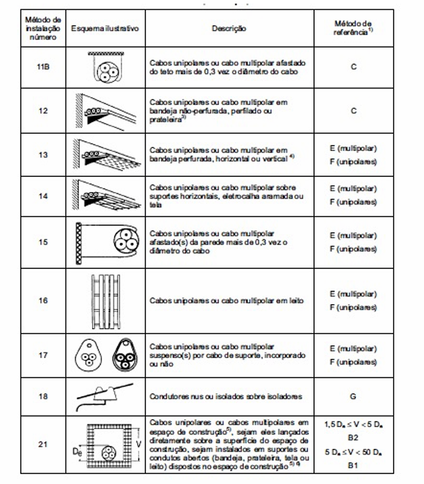
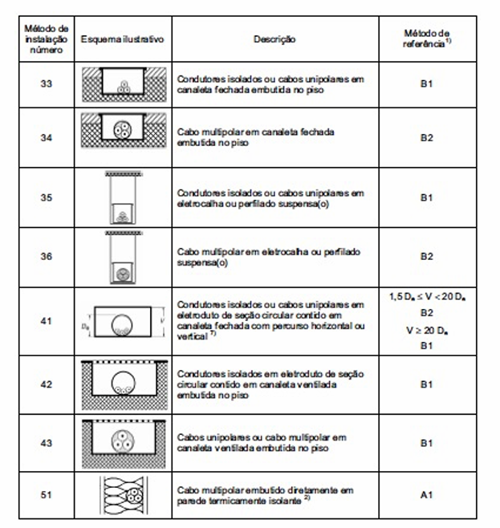
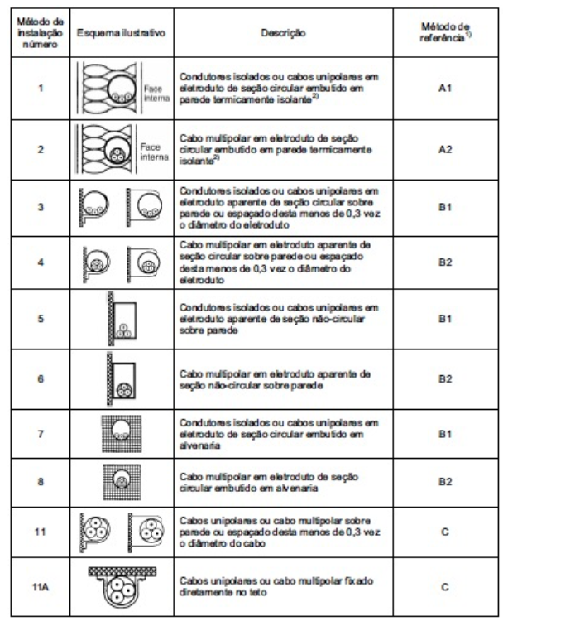
QDL3 | L3 | DEPÓSITO DE CARCAÇAS | 220 | 13 | F | 6 | 440 | 2640 | 12.00 | 0.85
QDL4 | L4 | RASPA | 220 | 13 | F | 7 | 440 | 3080 | 14.00 | 0.85
 | L5 | RASPA | 220 | 13 | F | 7 | 440 | 3080 | 14.00 | 0.85
 | L6 | RECAPAGEM | 220 | 13 | F | 10 | 440 | 4400 | 20.00 | 0.95
 | L7 | RECAPAGEM | 220 | 13 | F | 10 | 440 | 4400 | 20.00 | 0.95
 | L8 | RECAPAGEM | 220 | 13 | F | 10 | 440 | 4400 | 20.00 | 0.95
 | L9 | RECAPAGEM | 220 | 13 | F | 10 | 440 | 4400 | 20.00 | 0.95
 | L10 | RECAPAGEM | 220 | 13 | F | 10 | 440 | 4400 | 20.00 | 0.95
 | L11 | RECAPAGEM | 220 | 13 | F | 10 | 440 | 4400 | 20.00 | 0.95
 | L12 | RECAPAGEM | 220 | 13 | F | 10 | 440 | 4400 | 20.00 | 0.95
 | L13 | RECAPAGEM | 220 | 13 | F | 10 | 440 | 4400 | 20.00 | 0.95
 | L14 | RECAPAGEM | 220 | 13 | F | 10 | 440 | 4400 | 20.00 | 0.95
 | L15 | RECAPAGEM | 220 | 13 | F | 10 | 440 | 4400 | 20.00 | 0.95
 | L16 | RECAPAGEM | 220 | 13 | F | 10 | 440 | 4400 | 20.00 | 0.95
 | L17 | RECAPAGEM | 220 | 13 | F | 6 | 440 | 2640 | 12.00 | 0.95
QDL5 | L18 | ESCRITÓRIO | 220 | 7 | B1 | 15 | 120 | 1800 | 8.181818182 | 0.9
QDL6 | L19 | SAIDA DE PRODUTOS | 220 | 7 | B1 | 3 | 120 | 360 | 1.636363636 | 0.9
 | L20 | CONTROLE DE QUALIDADE | 220 | 7 | B1 | 18 | 120 | 2160 | 9.818181818 | 0.9
QDL7 | L21 | BANHEIRO (VESTUÁRIO) | 220 | 7 | B1 | 2 | 120 | 240 | 1.090909091 | 0.9

 |  |  |  |  |  |  |  |  |  |  | Método de referencia: Adotar método F(unipolares pois Lançar 3 ou 4 cabos unipolares separados (um para cada fase/neutro) torna a montagem física viável na infraestrutura aérea, cada cabo possui sua própria superfície externa de isolação em contato direto com o ar em circulação

 |  |  |  |  |  |  |  |  |  |  | OS CIRCUITO DAS RASPA, RECAPAGEM DEVEM: Dividir os circuitos cuja demanda deeem mais de 4500 VA pois ajuda na distribuição. A NBR 5410 (item 9.5.2) recomenda que circuitos terminais de iluminação industrial não sobrecarreguem o disjuntor de proteção. Em 220V, a corrente total seria de 32 A, exigindo fiação de 6mm ou mais e disjuntores elevados, o que foge do padrão eficiente para linhas de iluminação

QDL-FATOR CORREÇÃO
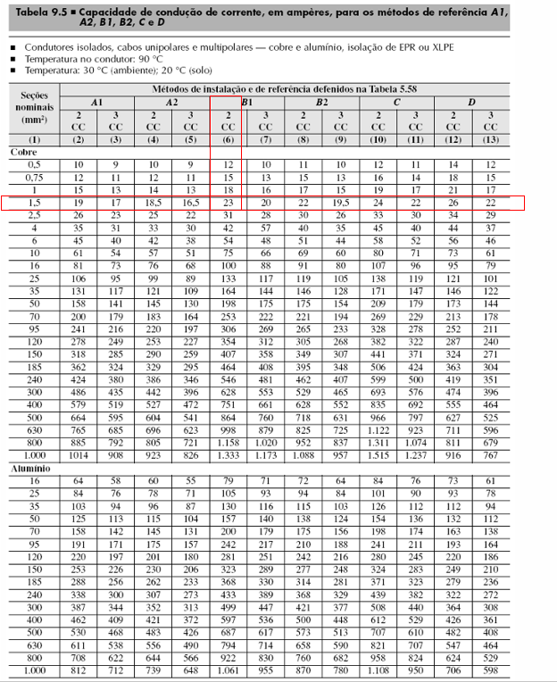
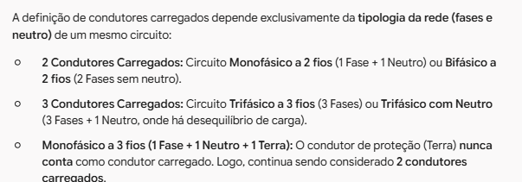
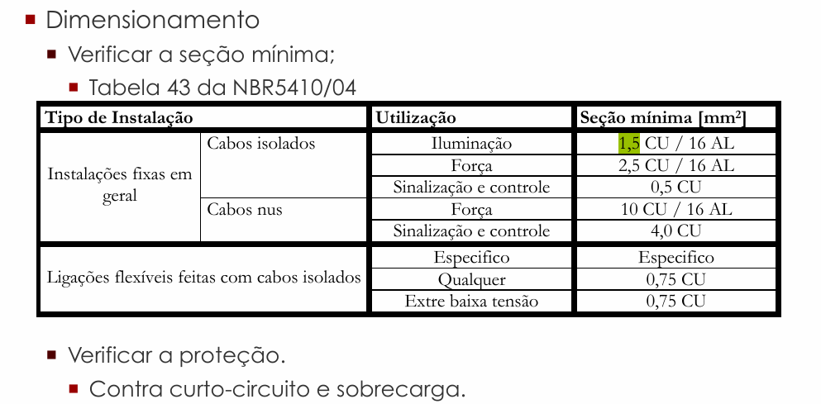
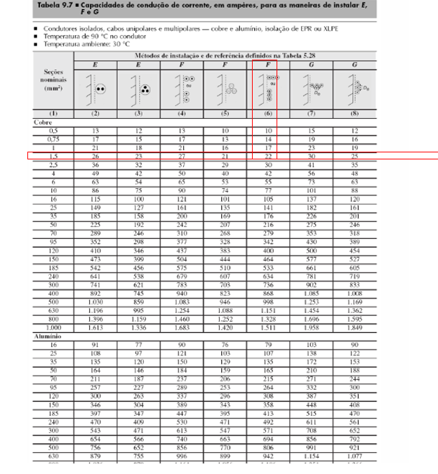
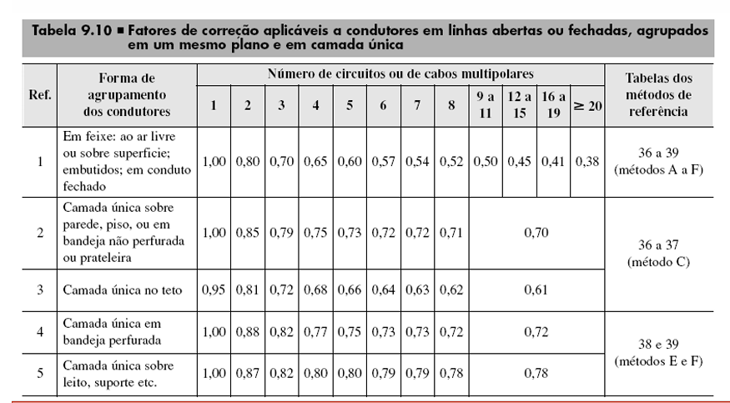
Fatores de correção
Quadro | Nº do circuito | Área | Circuitos agrupados | Método de Instalação | Método de Referência | Ref (tabela 9.10) | Cabos multipolares | Fator de agrupamento | Fator de temperatura (45º) | Fator de harmônicos | Isolação | Ip (A) | Ip' (A) | Iz (A) | Iz' |  | FATOR DE AGRUPAMENTO PEGO POR CABOS MULTIPOLARES: SUBESTAÇÃO usa referencia 1 (é embutido a instalação 33-B1(ve metodo B na coluna da tabela abaixo)). SALA DE CALDEIRAS+ COMPRESSOR DEPOISITO DE CARCAÇAS+RASPA usa referencia 4 (bandeja perfurada é 13-F(ve a coluna F da tabela abaixo))
QDL0 | L0 | SUBESTAÇÃO | 1 | 33 | B1 | 1 | 1 | 1 | 0.87 | 1 | EPR ou XLPE | 11.36 | 13.06 | 23.00 | 20.01
QDL1 | L1 | SALA DE CALDEIRAS | 1 | 13 | F | 4 | 1 | 1 | 0.87 | 1 | EPR ou XLPE | 8.00 | 9.20 | 22.00 | 19.14
QDL2 | L2 | COMPRESSOR (BOMBAS E PRENSA) | 1 | 13 | F | 4 | 1 | 1 | 0.87 | 1 | EPR ou XLPE | 12.00 | 13.79 | 22.00 | 19.14
QDL3 | L3 | DEPOSITO DE CARCAÇAS | 1 | 13 | F | 4 | 1 | 1 | 0.87 | 1 | EPR ou XLPE | 12.00 | 13.79 | 22.00 | 19.14
QDL4 | L4 | RASPA | 2 | 13 | F | 4 | 2 | 0.88 | 0.87 | 1 | EPR ou XLPE | 14.00 | 18.29 | 30.00 | 22.97
 | L5 | RASPA | 2 | 13 | F | 4 | 2 | 0.88 | 0.87 | 1 | EPR ou XLPE | 14.00 | 18.29 | 30.00 | 22.97
 | L6 | RECAPAGEM | 2 | 13 | F | 4 | 2 | 0.88 | 0.87 | 1 | EPR ou XLPE | 20.00 | 26.12 | 42 | 32.16
 | L7 | RECAPAGEM | 2 | 13 | F | 4 | 2 | 0.88 | 0.87 | 1 | EPR ou XLPE | 20.00 | 26.12 | 42 | 32.16
 | L8 | RECAPAGEM | 2 | 13 | F | 4 | 2 | 0.88 | 0.87 | 1 | EPR ou XLPE | 20.00 | 26.12 | 42 | 32.16
 | L9 | RECAPAGEM | 2 | 13 | F | 4 | 2 | 0.88 | 0.87 | 1 | EPR ou XLPE | 20.00 | 26.12 | 42 | 32.16
 | L10 | RECAPAGEM | 2 | 13 | F | 4 | 2 | 0.88 | 0.87 | 1 | EPR ou XLPE | 20.00 | 26.12 | 42 | 32.16
 | L11 | RECAPAGEM | 2 | 13 | F | 4 | 2 | 0.88 | 0.87 | 1 | EPR ou XLPE | 20.00 | 26.12 | 42 | 32.16
 | L12 | RECAPAGEM | 2 | 13 | F | 4 | 2 | 0.88 | 0.87 | 1 | EPR ou XLPE | 20.00 | 26.12 | 42 | 32.16
 | L13 | RECAPAGEM | 2 | 13 | F | 4 | 2 | 0.88 | 0.87 | 1 | EPR ou XLPE | 20.00 | 26.12 | 42 | 32.16
 | L14 | RECAPAGEM | 2 | 13 | F | 4 | 2 | 0.88 | 0.87 | 1 | EPR ou XLPE | 20.00 | 26.12 | 42 | 32.16
 | L15 | RECAPAGEM | 2 | 13 | F | 4 | 2 | 0.88 | 0.87 | 1 | EPR ou XLPE | 20.00 | 26.12 | 42 | 32.16
 | L16 | RECAPAGEM | 2 | 13 | F | 4 | 2 | 0.88 | 0.87 | 1 | EPR ou XLPE | 20.00 | 26.12 | 42 | 32.16
 | L17 | RECAPAGEM | 2 | 13 | F | 4 | 2 | 0.88 | 0.87 | 1 | EPR ou XLPE | 12.00 | 15.67 | 30 | 22.97
QDL5 | L18 | ESCRITÓRIO | 1 | 7 | B1 | 1 | 1 | 1 | 0.79 | 1 | PVC | 8.2 | 10.36 | 17.5 | 13.825
QDL6 | L19 | SAIDA DE PRODUTOS | 1 | 7 | B1 | 1 | 1 | 1 | 0.79 | 1 | PVC | 1.6 | 2.07 | 17.5 | 13.825
 | L20 | CONTROLE DE QUALIDADE | 1 | 7 | B1 | 1 | 1 | 1 | 0.79 | 1 | PVC | 9.8 | 12.43 | 24 | 18.96
QDL7 | L21 | BANHEIRO (VESTUÁRIO) | 1 | 7 | B1 | 1 | 1 | 1 | 0.79 | 1 | PVC | 1.090909091 | 1.38 | 17.5 | 13.825

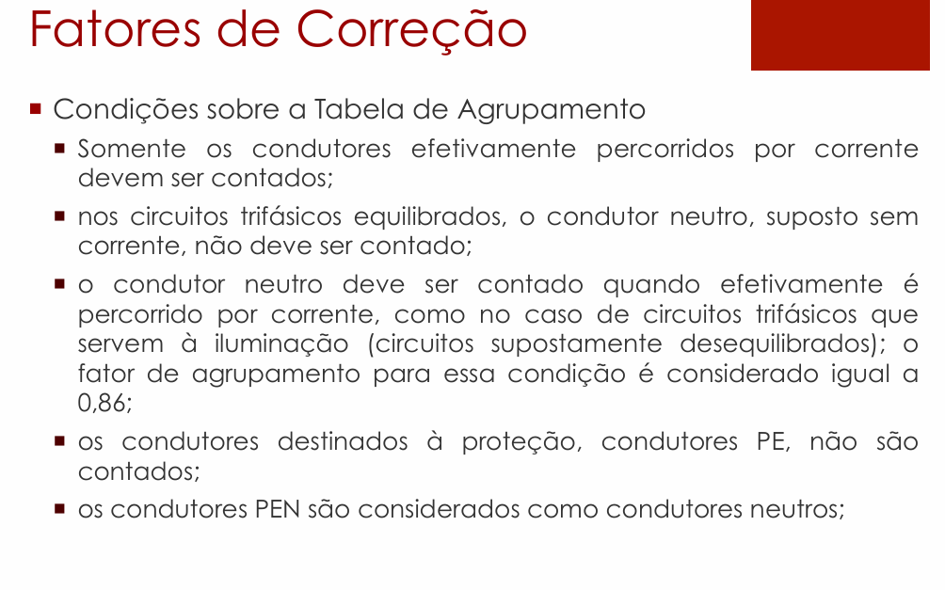
 |  | Método de Instalação |  |  |  |  |  | lampada e tomada não usa harmonico, mas tomada de escritório para computador usa harmonico, usa ali no numerador x1,15
 |  | 33
 |  | 13
 |  | 13
 |  | 13
 |  | 13
 |  | 13

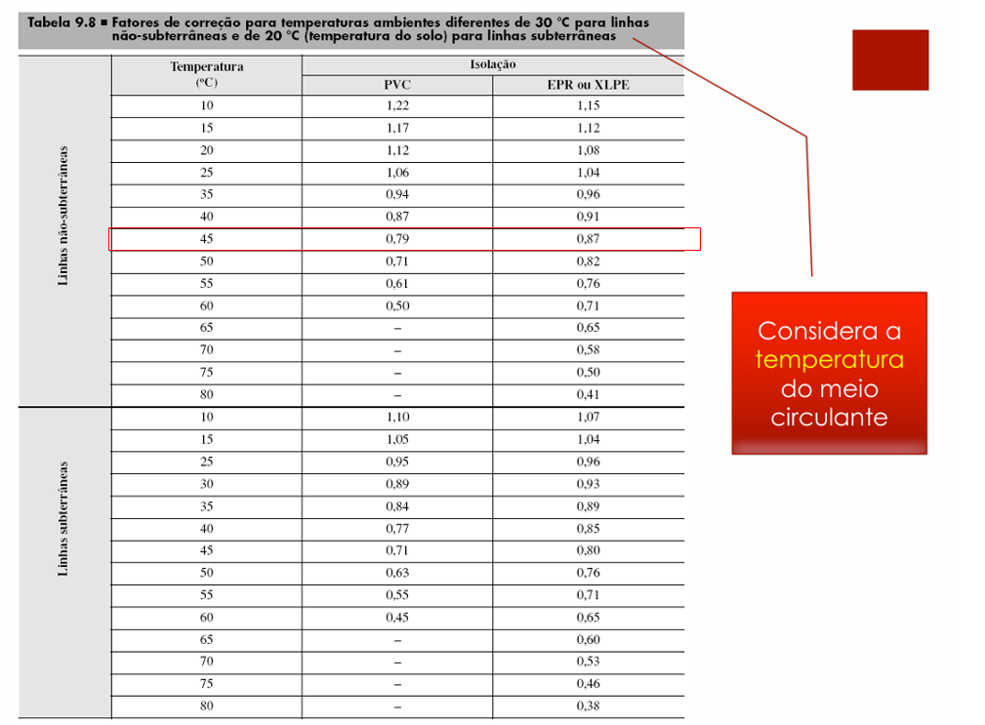

 |  |  |  |  |  |  |  |  |  |  |  |  |  |  |  | Fator de Correção - Temperatura
 |  |  |  |  |  |  |  |  |  |  |  |  |  |  |  | Temperatura | PVC | EPR ou XLPE
 |  |  |  |  |  |  |  |  |  |  |  |  |  |  |  | 45 | 0.79 | 0.87

 |  |  |  |  |  |  |  |  |  |  |  |  |  |  |  | Adota cabos EPR OU XLPE para ambientes mais nocivos (quentes, sujos, alta concentração de cabos) como: Sala de Caldeiras, Compressor (Bombas e Prensa), Depósito de Carcaças e Raspa, Recapagem, Subestação. Ambientes comuns como: Sala de Produto, Controle de Qualidade, Banheiro (Vestuário) e Escritório adota cabos PVC

 |  |  |  |  |  |  |  |  |  |  |  |  |  |  |  | FATOR HARMONICO: ADOTAR 1,15, O valor 1,15 é utilizado porque se trata de um fator de majoração aplicado quando há presença de 3º harmônico (entre 15% e 35%) em sistemas de iluminação e cargas não lineares (como reatores eletrônicos e lâmpadas LED).

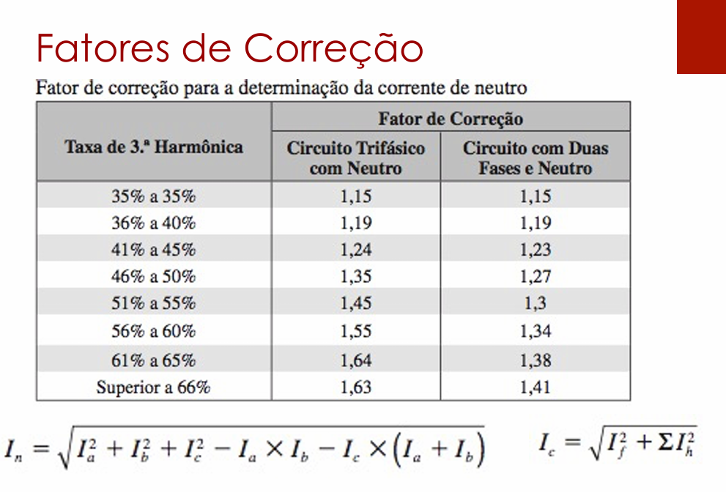

 |  |  |  |  |  |  |  |  |  |  |  |  |  |  |  | Ip' (A)

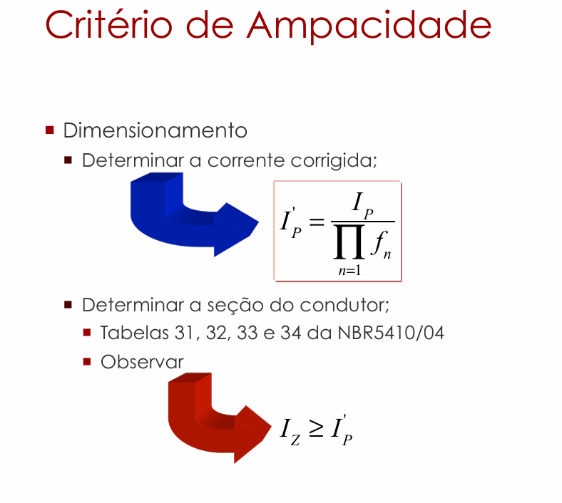

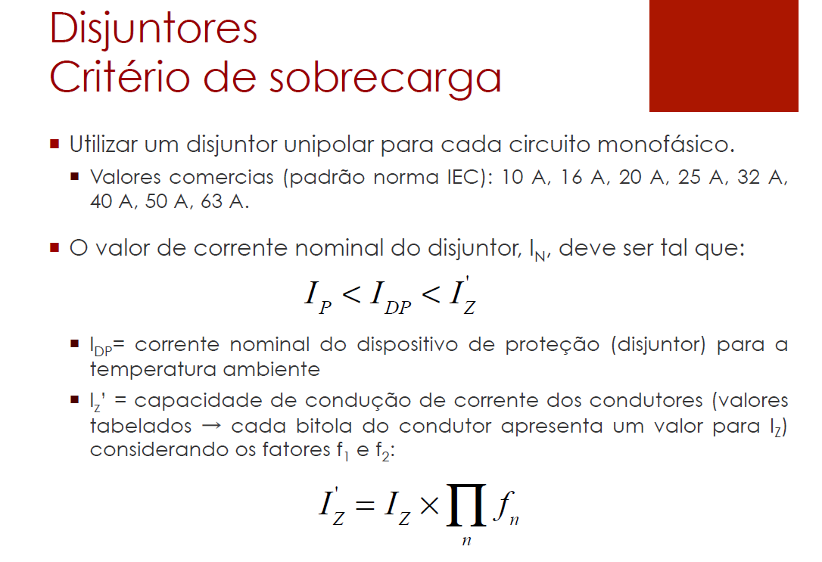

 |  |  |  |  |  |  |  |  |  |  |  |  |  | I_I (negocio do denominador) é produtorio no denominador: Ele indica que você deve multiplicar todos os fatores de correção entre si e dividir a corrente de projeto Ip por esse resultado.

 |  |  |  |  |  |  |  |  |  |  |  |  |  |  |  | pergunta calculo de Ip'
 |  |  |  |  |  |  |  |  |  |  |  |  |  |  |  | PERGUNTA CALCULO DE Iz' existe?

 |  |  |  |  |  |  |  |  |  |  |  |  |  |  |  | Iz são os valores de corrente das tabelas que depende do tipo de isolação e instalação. Também verificar a seção minima na tabela que é 1,5. Caso da raspa a corrente Ip' deu 21,03A perto do limite que é 23A por segurança adota o debaixo que é 30, adota tipo uns 10 a 30% de segurança

SEÇÃO CONDUTORES
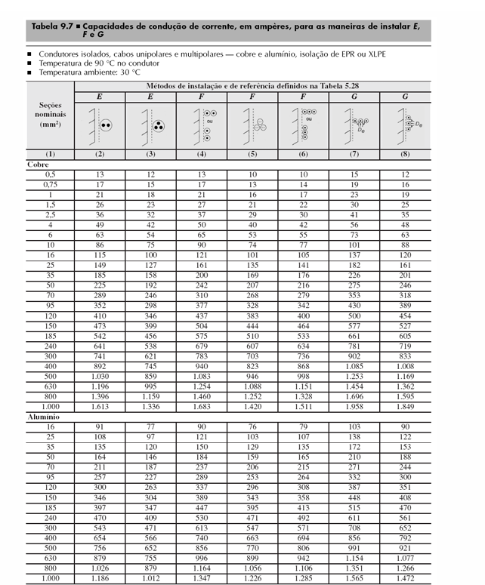
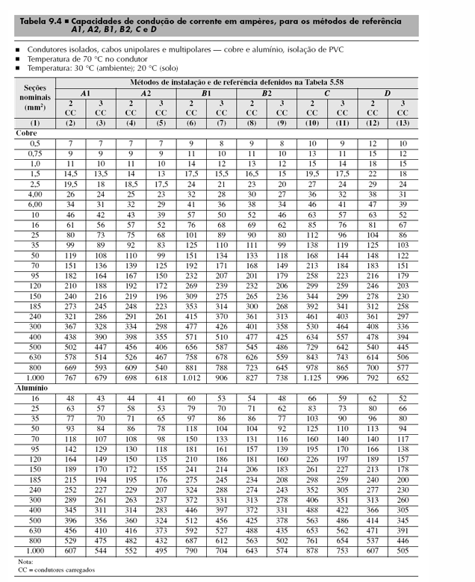
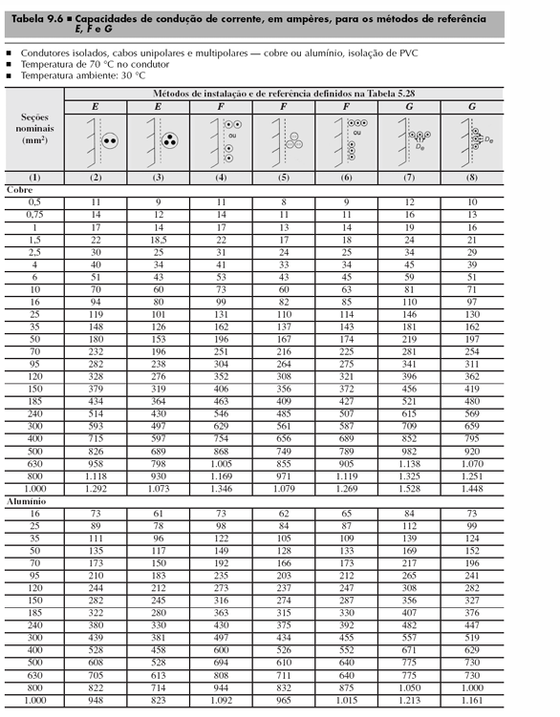
Seção dos condutores (mm²)
Quadro | Nº do circuito | Área | Cabos multipolares | Circuitos agrupados | Condutores carregados CC | Isolação | Método de Instalação | Método de Referência | Fase | Neutro | Terra | Adota Seções nominais os escolhido la em FATOR CORREÇÃO, as seções nominais
QDL0 | L0 | SUBESTAÇÃO | 1 | 1 | 2 | EPR ou XLPE | 33 | B1 | 1.5 | 1.5 | 1.5
QDL1 | L1 | SALA DE CALDEIRAS | 1 | 1 | 2 | EPR ou XLPE | 13 | F | 1.5 | 1.5 | 1.5
QDL2 | L2 | COMPRESSOR (BOMBAS E PRENSA) | 1 | 1 | 2 | EPR ou XLPE | 13 | F | 1.5 | 1.5 | 1.5
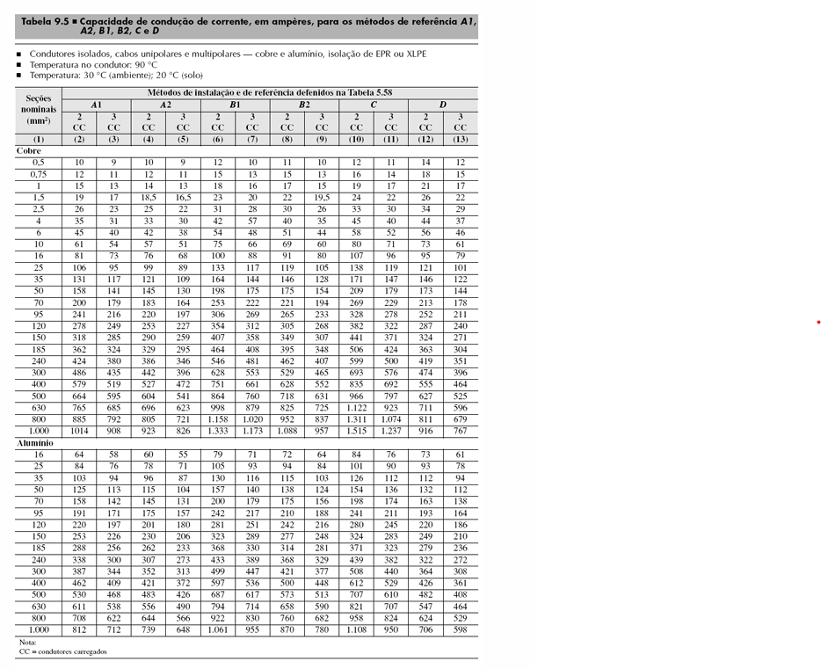
QDL3 | L3 | DEPOSITO DE CARCAÇAS | 1 | 1 | 2 | EPR ou XLPE | 13 | F | 1.5 | 1.5 | 1.5
QDL4 | L4 | RASPA | 2 | 2 | 2 | EPR ou XLPE | 13 | F | 2.5 | 2.5 | 2.5
 | L5 | RASPA | 2 | 2 | 2 | EPR ou XLPE | 13 | F | 2.5 | 2.5 | 2.5
 | L6 | RECAPAGEM | 2 | 2 | 2 | EPR ou XLPE | 13 | F | 4.0 | 4.0 | 4.0
 | L7 | RECAPAGEM | 2 | 2 | 2 | EPR ou XLPE | 13 | F | 4.0 | 4.0 | 4.0
 | L8 | RECAPAGEM | 2 | 2 | 2 | EPR ou XLPE | 13 | F | 4.0 | 4.0 | 4.0
 | L9 | RECAPAGEM | 2 | 2 | 2 | EPR ou XLPE | 13 | F | 4.0 | 4.0 | 4.0
 | L10 | RECAPAGEM | 2 | 2 | 2 | EPR ou XLPE | 13 | F | 4.0 | 4.0 | 4.0
 | L11 | RECAPAGEM | 2 | 2 | 2 | EPR ou XLPE | 13 | F | 4.0 | 4.0 | 4.0
 | L12 | RECAPAGEM | 2 | 2 | 2 | EPR ou XLPE | 13 | F | 4.0 | 4.0 | 4.0
 | L13 | RECAPAGEM | 2 | 2 | 2 | EPR ou XLPE | 13 | F | 4.0 | 4.0 | 4.0
 | L14 | RECAPAGEM | 2 | 2 | 2 | EPR ou XLPE | 13 | F | 4.0 | 4.0 | 4.0
 | L15 | RECAPAGEM | 2 | 2 | 2 | EPR ou XLPE | 13 | F | 4.0 | 4.0 | 4.0
 | L16 | RECAPAGEM | 2 | 2 | 2 | EPR ou XLPE | 13 | F | 4.0 | 4.0 | 4.0
 | L17 | RECAPAGEM | 2 | 2 | 2 | EPR ou XLPE | 13 | F | 4.0 | 4.0 | 4.0
QDL5 | L18 | ESCRITÓRIO | 1 | 1 | 2 | PVC | 7 | B1 | 1.5 | 1.5 | 1.5
QDL6 | L19 | SAIDA DE PRODUTOS | 1 | 1 | 2 | PVC | 7 | B1 | 1.5 | 1.5 | 1.5
 | L20 | CONTROLE DE QUALIDADE | 1 | 1 | 2 | PVC | 7 | B1 | 2.5 | 2.5 | 2.5
QDL7 | L21 | BANHEIRO (VESTUÁRIO) | 1 | 1 | 2 | PVC | 7 | B1 | 1.5 | 1.5 | 1.5

QDL-QUEDA DE TENSÃO
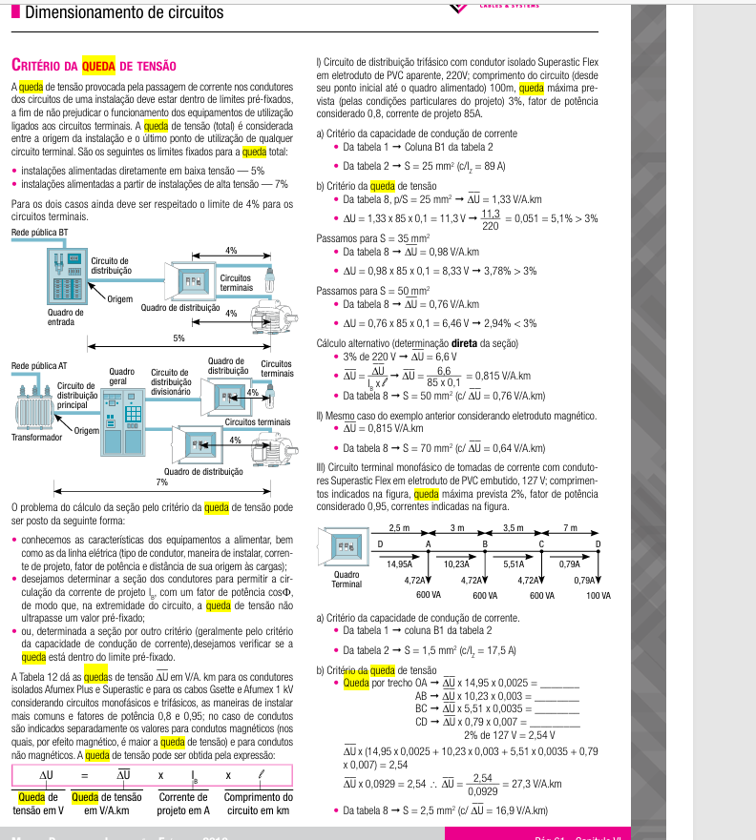
 |  |  |  |  |  |  |  | Seção dos condutores (mm²)
 |  |  |  |  |  |  |  | Quadro | Nº do circuito | Área | Cabos multipolares | Circuitos agrupados | Condutores carregados CC | Isolação | Método de Instalação | Método de Referência | Fase | Neutro | Terra
 |  |  |  |  |  |  |  | QDL0 | L0 | SUBESTAÇÃO | 1 | 1 | 2 | EPR ou XLPE | 33 | B1 | 1.5 | 1.5 | 1.5
 |  |  |  |  |  |  |  | QDL1 | L1 | SALA DE CALDEIRAS | 1 | 1 | 2 | EPR ou XLPE | 13 | F | 1.5 | 1.5 | 1.5
 |  |  |  |  |  |  |  | QDL2 | L2 | COMPRESSOR (BOMBAS E PRENSA) | 1 | 1 | 2 | EPR ou XLPE | 13 | F | 1.5 | 1.5 | 1.5
 |  |  |  |  |  |  |  | QDL3 | L3 | DEPOSITO DE CARCAÇAS | 1 | 1 | 2 | EPR ou XLPE | 13 | F | 1.5 | 1.5 | 1.5
 |  |  |  |  |  |  |  | QDL4 | L4 | RASPA | 2 | 2 | 3 | EPR ou XLPE | 13 | F | 2.5 | 2.5 | 2.5
 |  |  |  |  |  |  |  |  | L5 | RASPA | 2 | 2 | 3 | EPR ou XLPE | 13 | F | 2.5 | 2.5 | 2.5
 |  |  |  |  |  |  |  |  | L6
 |  |  |  |  |  |  |  |  | L7
 |  |  |  |  |  |  |  |  | L8
 |  |  |  |  |  |  |  |  | L9
 |  |  |  |  |  |  |  |  | L10
 |  |  |  |  |  |  |  |  | L11
 |  |  |  |  |  |  |  |  | L12
 |  |  |  |  |  |  |  |  | L13
 |  |  |  |  |  |  |  |  | L14
 |  |  |  |  |  |  |  |  | L15
 |  |  |  |  |  |  |  |  | L16
 |  |  |  |  |  |  |  |  | L17 | ESCRITÓRIO | 1 | 1 | 2 | PVC | 7 | B1 | 1.5 | 1.5 | 1.5
 |  |  |  |  |  |  |  | QDL5 | L18 | SAIDA DE PRODUTOS | 1 | 1 | 2 | PVC | 7 | B1 | 1.5 | 1.5 | 1.5
 |  |  |  |  |  |  |  | QDL6 | L19 | CONTROLE DE QUALIDADE | 1 | 1 | 2 | PVC | 7 | B1 | 2.5 | 2.5 | 2.5
 |  |  |  |  |  |  |  |  | L20 | BANHEIRO (VESTUÁRIO) | 1 | 1 | 2 | PVC | 7 | B1 | 1.5 | 1.5 | 1.5
 |  |  |  |  |  |  |  | QDL7 | L21
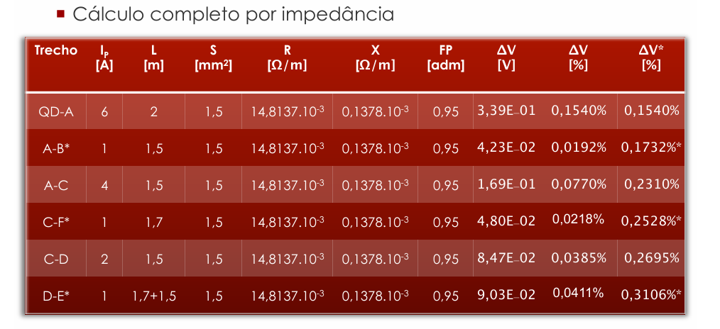

 |  |  |  |  |  |  |  | Em subida QDL adotar a altura ou pé direito do local e considerar a bitola para subtrair 1,5 ou 3

Tensão (V) | 220
Potência Unitária (VA) | 500
Qtd Luminárias | 5
QDL0 - Subestação |  |  |  |  |  |  |  |  |  |  |  |  |  |  | Tabela de queda tensão adaptada Prysmian
Circuito L0 | Corrente Ip (A) | Distância L (m) | Seção (mm²) | R [Ω/m] | X [Ω/m] | FP | ΔV (V) | ΔV (%) | ΔV(%)* |  | Comprimento | Curva | Subida QDL |  | QDL0 - Subestação
QDL1-LU1 | 11.363 | 6.12 | 1.5 | 0.0148137 | 0.0001378 | 0.95 | 1.963 | 0.89% | 0.89% |  | 2.42 | 1 | 2.2 |  | Circuito L0 | Corrente Ip (A) | Distância L (m) | Seção (mm²) | FP | ΔV unitário (V) | ΔV (%) | ΔV(%)*
LU1-LU2* | 2.273 | 8.75 | 1.5 | 0.0148137 | 0.0001378 | 0.95 | 0.561 | 0.26% | 1.15% |  | 5.05 | 1 | 2.2 |  | QDL1-LU1 | 11.363 | 6.120 | 1.5 | 0.95 | 23 | 0.7270% | 0.73%
LU1-LU3 | 6.818 | 7.81 | 1.5 | 0.0148137 | 0.0001378 | 0.95 | 1.503 | 0.68% | 1.83% |  | 4.11 | 1 | 2.2 |  | LU1-LU2* | 2.273 | 8.750 | 1.5 | 0.95 | 23 | 0.2079% | 0.93%
LU3-LU4 | 4.545 | 6.96 | 1.5 | 0.0148137 | 0.0001378 | 0.95 | 0.893 | 0.41% | 2.24% |  | 3.26 | 1 | 2.2 |  | LU1-LU3 | 6.818 | 7.810 | 1.5 | 0.95 | 23 | 0.5567% | 1.49%
LU4-LU5 | 2.273 | 8.68 | 1.5 | 0.0148137 | 0.0001378 | 0.95 | 0.557 | 0.25% | 2.49% |  | 4.98 | 1 | 2.2 |  | LU3-LU4 | 4.545 | 6.960 | 1.5 | 0.95 | 23 | 0.3307% | 0.33%
 |  |  |  |  |  |  |  |  |  |  |  |  |  |  | LU4-LU5 | 2.273 | 8.680 | 1.5 |  | 23 | 0.2062% | 0.54%

Potência Unitária | 440
Qtd Luminárias | 4 |  |  |  |  |  |  |  |  |  |  |  |  |  | Tabela de queda tensão adaptada Prysmian
QDL1 - Sala de Caldeiras |  |  |  |  |  |  |  |  |  |  |  |  |  |  | QDL1 - Sala de Caldeiras
Circuito L1 | Corrente Ip (A) | Distância L (m) | Seção (mm²) | R [Ω/m] | X [Ω/m] | FP | ΔV (V) | ΔV (%) | ΔV(%)* |  | Comprimento | Curva | Subida QDL |  | Circuito L1 | Corrente Ip (A) | Distância L (m) | Seção (mm²) | FP | ΔV unitário (V) | ΔV (%) | ΔV(%)*
QDL1-LU1 | 8.000 | 11.42 | 1.5 | 0.0148137 | 0.0001378 | 0.85 | 2.314 | 1.05% | 1.05% |  | 2.92 | 2 | 5.5 |  | QDL1-LU1 | 8.000 | 11.420 | 1.5 | 0.85 | 23 | 0.9551% | 0.96%
LU1-LU2 | 6.000 | 3.98 | 1.5 | 0.0148137 | 0.0001378 | 0.85 | 0.605 | 0.27% | 1.33% |  | 3.98 | 0 | 0 |  | LU1-LU2 | 6.000 | 3.980 | 1.5 | 0.85 | 23 | 0.2497% | 1.20%
LU2-LU3 | 4.000 | 3.98 | 1.5 | 0.0148137 | 0.0001378 | 0.85 | 0.403 | 0.18% | 1.51% |  | 3.98 | 0 | 0 |  | LU2-LU3 | 4.000 | 3.980 | 1.5 | 0.85 | 23 | 0.1664% | 1.37%
LU3-LU4* | 2.000 | 3.98 | 1.5 | 0.0148137 | 0.0001378 | 0.85 | 0.202 | 0.09% | 1.60% |  | 3.98 | 0 | 0 |  | LU3-LU4* | 2.000 | 3.980 | 1.5 | 0.85 | 23 | 0.0832% | 1.45%
 |  |  |  |  |  |  |  |  |  |  | Tem 2 curva em QDL1-LU1 pois para curvar e entra no QDL1
A corrente faz a potencia unitaria vezes o numero de lampadas de cada trecho, dividido pela tensão, cada trecho p/ baixo reduz o numero de luminarias
 |  |  |  |  |  |  |  |  |  |  |  |  |  |  | ΔV unitário pega no catalogo
A distancia se soma os comprimentos dos eletrodutos de cada trecho, no trecho com QDL faz comprimento+curva*1,5 ou 3+subida |  |  |  |  |  |  |  |  |  | Corrente Ip (A) como calcular?
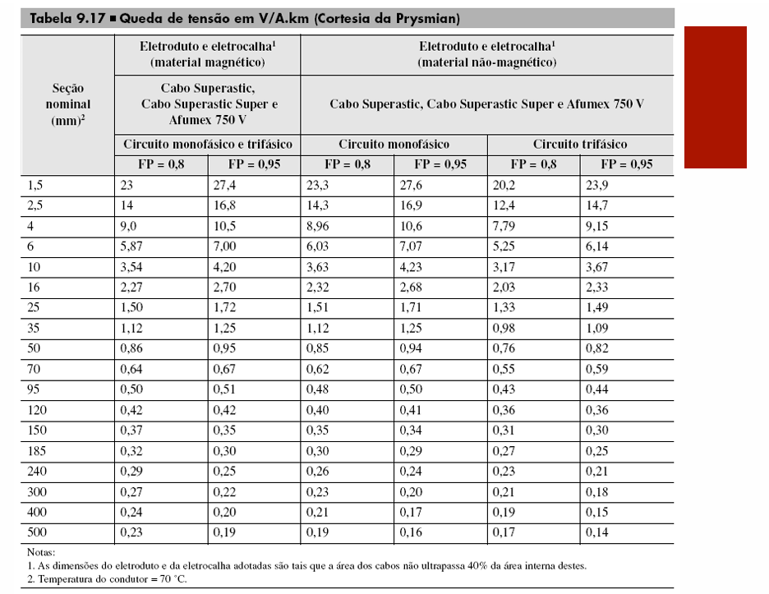
A distancia se soma os comprimentos dos eletrodutos de cada trecho

A impedancia Z separada em R (resistencia) e X (reatancia) adotar o valor da tabela de Impedancia de Sequencia Postiva considerando a seção
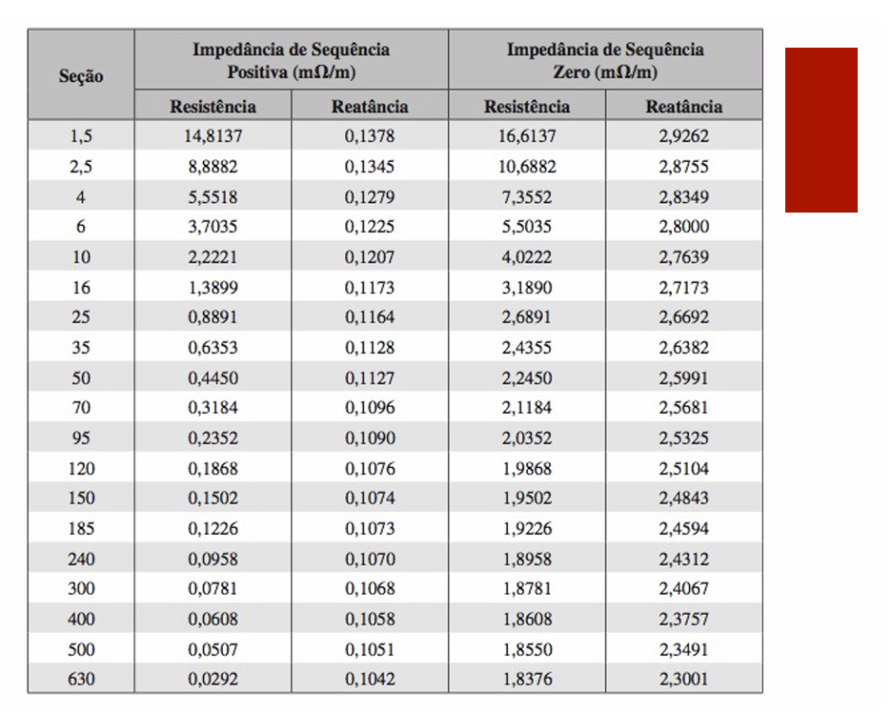

 |  |  |  |  |  | SE ESCOLHE ENTRE O MÉTODO DOS SLIDES OU MÉTODO DA PRYSMIAN (TAMBÉM DOS SLIDES) PARA A QUEDA DE TENSÃO

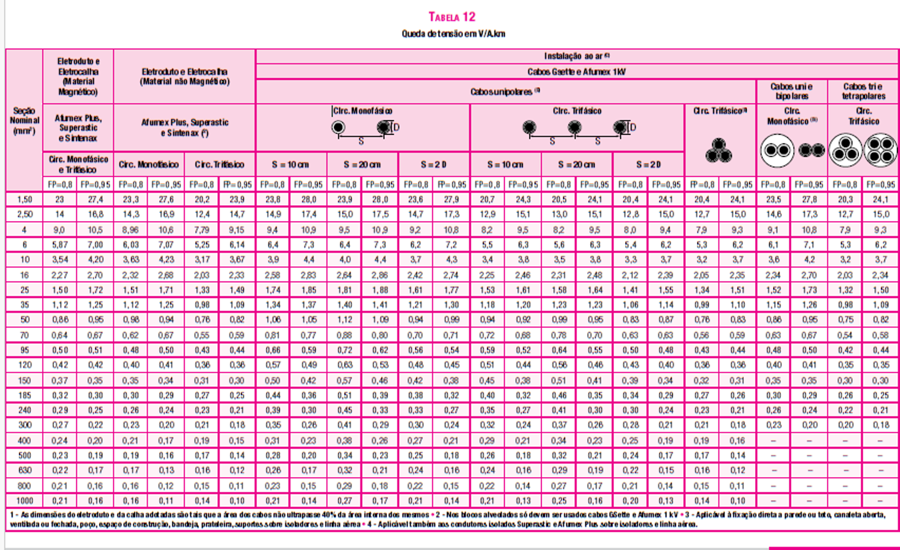

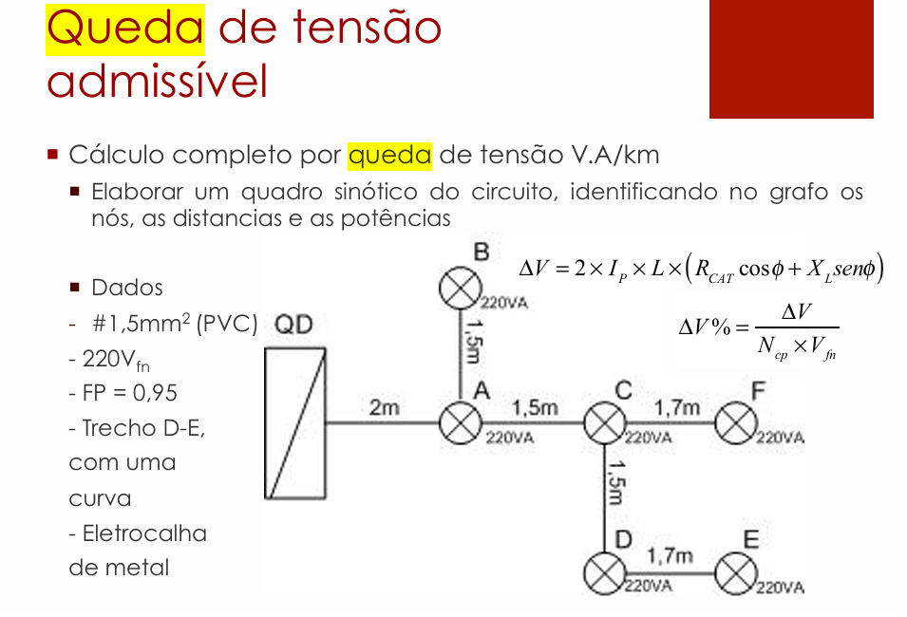
Calcular o ΔV faz a formula
 |  |  |  |  |  |  |  |  |  |  |  |  | Calcular ΔV (%) usa a formula

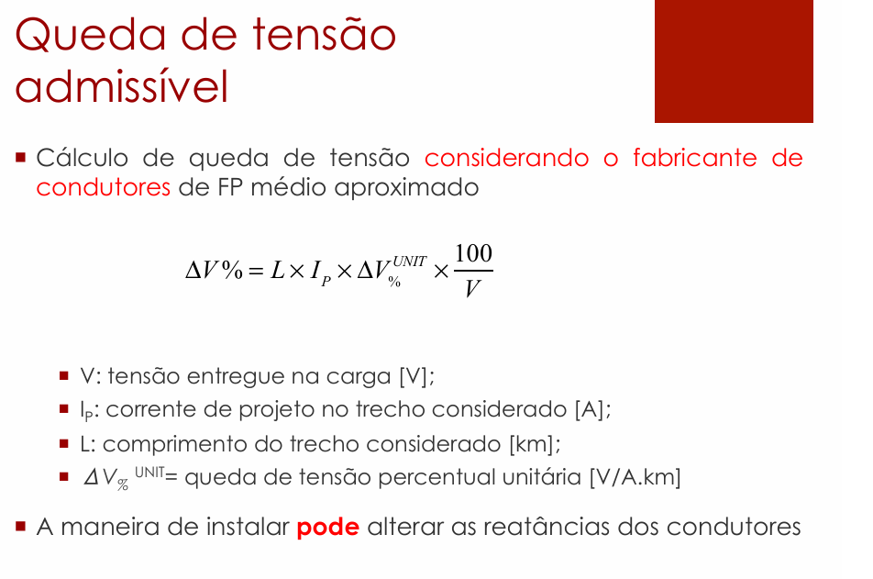

Calcular o ΔV% faz a formula, no denominador usa Ncp é Número de Condutores de Fase (ou número de fases do circuito).

ΔV(%)* calcula segue a tabela primera, ve que o primeiro trecho é apenas o ΔV, segundo trecho é a soma do ΔV% trecho anterior+ΔV do trecho atual |  |  |  |  |  |  |  |  |  |  |  |  | ΔV(%)* calcula segue a tabela primera, ve que o primeiro trecho é apenas o ΔV, segundo trecho é a soma do ΔV% trecho anterior+ΔV do trecho atual

Potência Unitária | 440
Qtd Luminárias | 6
 |  |  |  |  |  |  |  |  |  |  |  |  |  |  | Tabela de queda tensão adaptada Prysmian
QDL2 - Compressor (Bombas e prensa) |  |  |  |  |  |  |  |  |  |  |  |  |  |  | QDL2 - Compressor (Bombas e prensa)
Circuito L2 | Corrente Ip (A) | Distância L (m) | Seção (mm²) | R [Ω/m] | X [Ω/m] | FP | ΔV (V) | ΔV (%) | ΔV(%)* |  | Comprimento | Curva | Subida QDL |  | Circuito L2 | Corrente Ip (A) | Distância L (m) | Seção (mm²) | FP | ΔV unitário (V) | ΔV (%) | ΔV(%)*
QDL2-LU1 | 12.000 | 10.74 | 1.5 | 0.0148137 | 0.0001378 | 0.85 | 3.264 | 1.48% | 1.48% |  | 2.24 | 2 | 5.5 |  | QDL2-LU1 | 12.000 | 10.740 | 1.5 | 0.85 | 23 | 1.3474% | 1.35%
LU1-LU2 | 10.000 | 3.09 | 1.5 | 0.0148137 | 0.0001378 | 0.85 | 0.783 | 0.36% | 1.84% |  | 3.09 | 0 | 0 |  | LU1-LU2 | 10.000 | 3.090 | 1.5 | 0.85 | 23 | 0.3230% | 1.67%
LU2-LU3 | 8.000 | 3.09 | 1.5 | 0.0148137 | 0.0001378 | 0.85 | 0.626 | 0.28% | 2.12% |  | 3.09 | 0 | 0 |  | LU2-LU3 | 8.000 | 3.090 | 1.5 | 0.85 | 23 | 0.2584% | 1.93%
LU3-LU4 | 6.000 | 6.3 | 1.5 | 0.0148137 | 0.0001378 | 0.85 | 0.957 | 0.44% | 2.56% |  | 4.8 | 1 | 0 |  | LU3-LU4 | 6.000 | 6.300 | 1.5 | 0.85 | 23 | 0.3952% | 2.32%
LU4-LU5 | 4.000 | 4.59 | 1.5 | 0.0148137 | 0.0001378 | 0.85 | 0.465 | 0.21% | 2.77% |  | 3.09 | 1 | 0 |  | LU4-LU5 | 4.000 | 4.590 | 1.5 | 0.85 | 23 | 0.1919% | 2.52%
LU5-LU6* | 2.000 | 3.09 | 1.5 | 0.0148137 | 0.0001378 | 0.85 | 0.157 | 0.07% | 2.84% |  | 3.09 | 0 | 0 |  | LU5-LU6* | 2.000 | 3.090 | 1.5 | 0.85 | 23 | 0.0646% | 2.58%
 |  |  |  |  |  |  |  |  |  |  | Tem 2 curva em QDL2-LU1 pois para curvar e entra no QDL2
 |  |  |  |  |  |  |  |  |  |  | Tem curva em LU3-LU4 pois é trecho vertical para horizontal
 |  |  |  |  |  |  |  |  |  |  | Tem curva em LU5-LU6 pois é trecho horizontal para vertical

A corrente faz a potencia unitaria vezes o numero de lampadas de cada trecho, dividido pela tensão, cada trecho p/ baixo reduz o numero de luminarias
 |  |  |  |  |  |  |  |  |  |  |  |  |  |  | ΔV unitário pega no catalogo
A distancia se soma os comprimentos dos eletrodutos de cada trecho, no trecho com QDL faz comprimento+curva*1,5 ou 3+subida
A distancia se soma os comprimentos dos eletrodutos de cada trecho

A impedancia Z separada em R (resistencia) e X (reatancia) adotar o valor da tabela de Impedancia de Sequencia Postiva considerando a seção

Calcular o ΔV faz a formula
 |  |  |  |  |  |  |  |  |  |  |  |  |  | Calcular ΔV (%) usa a formula

Calcular o ΔV% faz a formula, no denominador usa Ncp é Número de Condutores de Fase (ou número de fases do circuito).

ΔV(%)* calcula segue a tabela primera, ve que o primeiro trecho é apenas o ΔV, segundo trecho é a soma do ΔV% trecho anterior+ΔV do trecho atual |  |  |  |  |  |  |  |  |  |  |  |  | ΔV(%)* calcula segue a tabela primera, ve que o primeiro trecho é apenas o ΔV, segundo trecho é a soma do ΔV% trecho anterior+ΔV do trecho atual

Potência Unitária | 440
Qtd Luminárias | 6
 |  |  |  |  |  |  |  |  |  |  |  |  |  |  | Tabela de queda tensão adaptada Prysmian
QDL3 - Depósito de carcaças |  |  |  |  |  |  |  |  |  |  |  |  |  |  | QDL3 - Depósito de carcaças
Circuito L3 | Corrente Ip (A) | Distância L (m) | Seção (mm²) | R [Ω/m] | X [Ω/m] | FP | ΔV (V) | ΔV (%) | ΔV(%)* |  | Comprimento | Curva | Subida QDL |  | Circuito L3 | Corrente Ip (A) | Distância L (m) | Seção (mm²) | FP | ΔV unitário (V) | ΔV (%) | ΔV(%)*
QDL3-LU1 | 12.000 | 11.71 | 1.5 | 0.0148137 | 0.0001378 | 0.85 | 3.559 | 1.62% | 1.62% |  | 3.21 | 2 | 5.5 |  | QDL3-LU1 | 12.000 | 11.710 | 1.5 | 0.85 | 23 | 1.4691% | 1.47%
LU1-LU2 | 10.000 | 5.59 | 1.5 | 0.0148137 | 0.0001378 | 0.85 | 1.416 | 0.64% | 2.26% |  | 5.59 | 0 | 0 |  | LU1-LU2 | 10.000 | 5.590 | 1.5 | 0.85 | 23 | 0.5844% | 2.05%
LU1-LU3 | 8.000 | 6.3 | 1.5 | 0.0148137 | 0.0001378 | 0.85 | 1.277 | 0.58% | 2.84% |  | 4.8 | 1 | 0 |  | LU1-LU3 | 8.000 | 6.300 | 1.5 | 0.85 | 23 | 0.5269% | 2.58%
LU3-LU4 | 6.000 | 7.09 | 1.5 | 0.0148137 | 0.0001378 | 0.85 | 1.077 | 0.49% | 3.33% |  | 5.59 | 1 | 0 |  | LU3-LU4 | 6.000 | 7.090 | 1.5 | 0.85 | 23 | 0.4447% | 3.03%
LU4-LU5 | 4.000 | 7.1 | 1.5 | 0.0148137 | 0.0001378 | 0.85 | 0.719 | 0.33% | 3.66% |  | 5.6 | 1 | 0 |  | LU4-LU5 | 4.000 | 7.100 | 1.5 | 0.85 | 23 | 0.2969% | 3.32%
LU5-LU6* | 2.000 | 5.56 | 1.5 | 0.0148137 | 0.0001378 | 0.85 | 0.282 | 0.13% | 3.79% |  | 4.06 | 1 | 0 |  | LU5-LU6* | 2.000 | 5.560 | 1.5 | 0.85 | 23 | 0.1163% | 3.44%
 |  |  |  |  |  |  |  |  |  |  | Tem 2 curva em QDL3-LU1 pois para curvar e entra no QDL3
 |  |  |  |  |  |  |  |  |  |  | Tem curva em LU1-LU3 pois é trecho vertical para horizontal
 |  |  |  |  |  |  |  |  |  |  | Tem curva em LU3-LU4 pois é trecho horizontal para vertical
 |  |  |  |  |  |  |  |  |  |  | Tem curva em LU4-LU5 pois é trecho vertical para horizontal
A corrente faz a potencia unitaria vezes o numero de lampadas de cada trecho, dividido pela tensão, cada trecho p/ baixo reduz o numero de luminarias |  |  |  |  |  |  |  |  |  |  | Tem curva em LU5-LU6 pois é trecho horizontal para vertical
 |  |  |  |  |  |  |  |  |  |  |  |  |  |  | ΔV unitário pega no catalogo
A distancia se soma os comprimentos dos eletrodutos de cada trecho, no trecho com QDL faz comprimento+curva*1,5 ou 3+subida
A distancia se soma os comprimentos dos eletrodutos de cada trecho

A impedancia Z separada em R (resistencia) e X (reatancia) adotar o valor da tabela de Impedancia de Sequencia Postiva considerando a seção

Calcular o ΔV faz a formula
 |  |  |  |  |  |  |  |  |  |  |  |  |  | Calcular ΔV (%) usa a formula

Calcular o ΔV% faz a formula, no denominador usa Ncp é Número de Condutores de Fase (ou número de fases do circuito).

ΔV(%)* calcula segue a tabela primera, ve que o primeiro trecho é apenas o ΔV, segundo trecho é a soma do ΔV% trecho anterior+ΔV do trecho atual |  |  |  |  |  |  |  |  |  |  |  |  | ΔV(%)* calcula segue a tabela primera, ve que o primeiro trecho é apenas o ΔV, segundo trecho é a soma do ΔV% trecho anterior+ΔV do trecho atual

Potência Unitária | 440
Qtd Luminárias | 12 |  |  |  |  |  |  | TANTO FAZ USAR O MÉTODO DA PRYSMIAN OU MÉTODO DO PROFESSOR, POR TER DADO MAIOR QUE 4% O ΔV(%)* PRECISO AUMENTA A BITOLA
 |  |  |  |  |  |  |  |  |  |  |  |  |  |  | Tabela de queda tensão adaptada Prysmian
QDL4 - Raspa e Recapagem |  |  |  |  |  |  |  |  |  |  |  |  |  |  | QDL4 - Raspa
Circuito L4/L5 | Corrente Ip (A) | Distância L (m) | Seção (mm²) | R [Ω/m] | X [Ω/m] | FP | ΔV (V) | ΔV (%) | ΔV(%)* |  | Comprimento | Curva | Subida QDL |  | Circuito L4/L5 | Corrente Ip (A) | Distância L (m) | Seção (mm²) | FP | ΔV unitário (V) | ΔV (%) | ΔV(%)*
QDL4-LU1 | 28.000 | 9.23 | 2.5 | 0.0088882 | 0.0001345 | 0.85 | 3.942 | 1.79% | 1.79% |  | 2.23 | 1 | 5.5 |  | QDL4-LU1 | 28.000 | 9.230 | 2.5 | 0.85 | 14 | 1.6446% | 1.64%
LU1-LU2 | 4.000 | 5.92 | 2.5 | 0.0088882 | 0.0001345 | 0.85 | 0.361 | 0.16% | 1.96% |  | 4.42 | 1 | 0 |  | LU1-LU2 | 4.000 | 5.920 | 2.5 | 0.85 | 14 | 0.1507% | 1.80%
LU2-LU3* | 2.000 | 4.42 | 2.5 | 0.0088882 | 0.0001345 | 0.85 | 0.135 | 0.06% | 2.02% |  | 4.42 | 0 | 0 |  | LU2-LU3* | 2.000 | 4.420 | 2.5 | 0.85 | 14 | 0.0563% | 1.85%
LU1-LU4 | 8.000 | 5.92 | 2.5 | 0.0088882 | 0.0001345 | 0.85 | 0.722 | 0.33% | 2.35% |  | 4.42 | 1 | 0 |  | LU1-LU4 | 8.000 | 5.920 | 2.5 | 0.85 | 14 | 0.3014% | 2.15%
LU4-LU5 | 6.000 | 4.42 | 2.5 | 0.0088882 | 0.0001345 | 0.85 | 0.404 | 0.18% | 2.53% |  | 4.42 | 0 | 0 |  | LU4-LU5 | 6.000 | 4.420 | 2.5 | 0.85 | 14 | 0.1688% | 2.32%
LU5-LU6 | 4.000 | 4.42 | 2.5 | 0.0088882 | 0.0001345 | 0.85 | 0.270 | 0.12% | 2.65% |  | 4.42 | 0 | 0 |  | LU5-LU6 | 4.000 | 4.420 | 2.5 | 0.85 | 14 | 0.1125% | 2.43%
LU6-LU7* | 2.000 | 4.42 | 2.5 | 0.0088882 | 0.0001345 | 0.85 | 0.135 | 0.06% | 2.71% |  | 4.42 | 0 | 0 |  | LU6-LU7* | 2.000 | 4.420 | 2.5 | 0.85 | 14 | 0.0563% | 2.49%
LU1-LU8 | 14.000 | 4.06 | 2.5 | 0.0088882 | 0.0001345 | 0.85 | 0.867 | 0.39% | 3.11% |  | 4.06 | 0 | 0 |  | LU1-LU8 | 14.000 | 4.060 | 2.5 | 0.85 | 14 | 0.3617% | 2.85%
LU8-LU9 | 4.000 | 5.92 | 2.5 | 0.0088882 | 0.0001345 | 0.85 | 0.361 | 0.16% | 3.27% |  | 4.42 | 1 | 0 |  | LU8-LU9 | 4.000 | 5.920 | 2.5 | 0.85 | 14 | 0.1507% | 3.00%
LU9-LU10* | 2.000 | 4.42 | 2.5 | 0.0088882 | 0.0001345 | 0.85 | 0.135 | 0.06% | 3.33% |  | 4.42 | 0 | 0 |  | LU9-LU10* | 2.000 | 4.420 | 2.5 | 0.85 | 14 | 0.0563% | 3.06%
LU8-LU11 | 8.000 | 5.92 | 2.5 | 0.0088882 | 0.0001345 | 0.85 | 0.722 | 0.33% | 3.66% |  | 4.42 | 1 | 0 |  | LU8-LU11 | 8.000 | 5.920 | 2.5 | 0.85 | 14 | 0.3014% | 3.36%
LU11-LU12 | 6.000 | 4.42 | 2.5 | 0.0088882 | 0.0001345 | 0.85 | 0.404 | 0.18% | 3.84% |  | 4.42 | 0 | 0 |  | LU11-LU12 | 6.000 | 4.420 | 2.5 | 0.85 | 14 | 0.1688% | 3.53%
LU12-LU13 | 4.000 | 4.42 | 2.5 | 0.0088882 | 0.0001345 | 0.85 | 0.270 | 0.12% | 3.97% |  | 4.42 | 0 | 0 |  | LU12-LU13 | 4.000 | 4.420 | 2.5 | 0.85 | 14 | 0.1125% | 3.64%
LU13-LU14* | 2.000 | 4.42 | 2.5 | 0.0088882 | 0.0001345 | 0.85 | 0.135 | 0.06% | 4.03% |  | 4.42 | 0 | 0 |  | LU13-LU14* | 2.000 | 4.420 | 2.5 | 0.85 | 14 | 0.0563% | 3.70%

A corrente faz a potencia unitaria vezes o numero de lampadas de cada trecho, dividido pela tensão, cada trecho p/ baixo reduz o numero de luminarias |  |  |  |  |  |  |  |  |  |  |  |  |  |  | ΔV unitário pega no catalogo

A distancia se soma os comprimentos dos eletrodutos de cada trecho, no trecho com QDL faz comprimento+curva*1,5 ou 3+subida
A distancia se soma os comprimentos dos eletrodutos de cada trecho |  |  |  |  |  |  |  |  |  |  | Tem 1 curva em QDL4-LU1 pois para entra no QDL4
 |  |  |  |  |  |  |  |  |  |  | Tem curva em LU1-LU2 pois é trecho vertical para horizontal
A impedancia Z separada em R (resistencia) e X (reatancia) adotar o valor da tabela de Impedancia de Sequencia Postiva considerando a seção |  |  |  |  |  |  |  |  |  |  | Tem curva em LU1-LU4 pois é trecho horizontal para vertical

 |  |  |  |  |  |  |  |  |  |  | Tem curva em LU7-LU8 pois é trecho horizontal para vertical
 |  |  |  |  |  |  |  |  |  |  | Tem curva em LU7-LU10 pois é trecho horizontal para vertical

Calcular o ΔV faz a formula

 |  |  |  |  |  |  |  |  |  |  |  |  |  | Calcular ΔV (%) usa a formula

Calcular o ΔV faz a formula

 |  |  |  |  |  |  |  |  |  |  |  |  | ΔV(%)* calcula segue a tabela primera, ve que o primeiro trecho é apenas o ΔV, segundo trecho é a soma do ΔV% trecho anterior+ΔV do trecho atual

Calcular o ΔV% faz a formula, no denominador usa Ncp é Número de Condutores de Fase (ou número de fases do circuito).

ΔV(%)* calcula segue a tabela primera, ve que o primeiro trecho é apenas o ΔV, segundo trecho é a soma do ΔV% trecho anterior+ΔV do trecho atual

QDL5 - Escritório |  |  |  |  |  |  |  |  |  |  |  |  |  |  | QDL5 - Escritório
Circuito L18 | Corrente Ip (A) | Distância L (m) | Seção (mm²) | R [Ω/m] | X [Ω/m] | FP | ΔV (V) | ΔV (%) | ΔV(%)* |  | Comprimento | Curva | Subida QDL |  | Circuito L18 | Corrente Ip (A) | Distância L (m) | Seção (mm²) | FP | ΔV unitário (V) | ΔV (%) | ΔV(%)*
QDL5-LU1 | 8.182 | 3.369 | 1.5 | 0.0148137 | 0.0001378 | 0.9 | 0.738 | 0.34% | 0.34% |  | 0.369 | 1 | 1.5 |  | QDL5-LU1 | 8.182 |  | 1.5 | 0.9 | 23 | 0.0000% | 0.00%
LU1-LU4 | 6.546 | 1.6 | 1.5 | 0.0148137 | 0.0001378 | 0.9 | 0.281 | 0.13% | 0.46% |  | 1.6 | 0 | 0 |  | LU1-LU2 | 7.636 | 1.624 | 1.5 | 0.9 | 23 | 0.1297% | 0.13%
LU4-LU7 | 4.909 | 1.6 | 1.5 | 0.0148137 | 0.0001378 | 0.9 | 0.210 | 0.10% | 0.56% |  | 1.6 | 0 | 0 |  | LU2-LU3 | 7.091 | 1.624 | 1.5 | 0.9 | 23 | 0.1204% | 0.25%
LU7-LU10 | 3.273 | 1.6 | 1.5 | 0.0148137 | 0.0001378 | 0.9 | 0.140 | 0.06% | 0.62% |  | 1.6 | 0 | 0 |  | LU3-LU4 | 6.546 | 1.624 | 1.5 | 0.9 | 23 | 0.1111% | 0.36%
LU10-LU13 | 1.636 | 1.6 | 1.5 | 0.0148137 | 0.0001378 | 0.9 | 0.070 | 0.03% | 0.65% |  | 1.6 | 0 | 0 |  | LU4-LU5 | 6.000 | 1.624 | 1.5 | 0.9 | 23 | 0.1019% | 0.46%
LU1-LU2 | 1.091 | 2 | 1.5 | 0.0148137 | 0.0001378 | 0.9 | 0.058 | 0.03% | 0.36% |  | 2 | 0 | 0 |  | LU5-LU6 | 5.455 | 2.000 | 1.5 | 0.9 | 23 | 0.1140% | 0.58%
LU2-LU3 | 0.546 | 2 | 1.5 | 0.0148137 | 0.0001378 | 0.9 | 0.029 | 0.01% | 0.38% |  | 2 | 0 | 0 |  | LU6-LU7 | 4.909 | 1.624 | 1.5 | 0.9 | 23 | 0.0833% | 0.66%
LU4-LU5 | 1.091 | 2 | 1.5 | 0.0148137 | 0.0001378 | 0.9 | 0.058 | 0.03% | 0.49% |  | 2 | 0 | 0 |  | LU7-LU8 | 4.364 | 1.624 | 1.5 | 0.9 | 23 | 0.0741% | 0.73%
LU5-LU6 | 0.546 | 2 | 1.5 | 0.0148137 | 0.0001378 | 0.9 | 0.029 | 0.01% | 0.50% |  | 2 | 0 | 0 |  | LU8-LU9 | 3.818 | 1.624 | 1.5 | 0.9 | 23 | 0.0648% | 0.80%
LU7-LU8 | 1.091 | 2 | 1.5 | 0.0148137 | 0.0001378 | 0.9 | 0.058 | 0.03% | 0.59% |  | 2 | 0 | 0 |  | LU9-LU10 | 3.273 | 1.624 | 1.5 | 0.9 | 23 | 0.0556% | 0.85%
LU8-LU9 | 0.546 | 2 | 1.5 | 0.0148137 | 0.0001378 | 0.9 | 0.029 | 0.01% | 0.60% |  | 2 | 0 | 0 |  | LU10-LU11 | 2.727 | 2.000 | 1.5 | 0.9 | 23 | 0.0570% | 0.91%
LU10-LU11 | 1.091 | 2 | 1.5 | 0.0148137 | 0.0001378 | 0.9 | 0.058 | 0.03% | 0.65% |  | 2 | 0 | 0 |  | LU11-LU12 | 2.182 | 1.624 | 1.5 | 0.9 | 23 | 0.0370% | 0.95%
LU11-LU12 | 0.546 | 2 | 1.5 | 0.0148137 | 0.0001378 | 0.9 | 0.029 | 0.01% | 0.66% |  | 2 | 0 | 0 |  | LU12-LU13 | 1.636 | 1.624 | 1.5 | 0.9 | 23 | 0.0278% | 0.98%
LU13-LU14 | 1.091 | 2 | 1.5 | 0.0148137 | 0.0001378 | 0.9 | 0.058 | 0.03% | 0.68% |  | 2 | 0 | 0 |  | LU13-LU14 | 1.091 | 1.624 | 1.5 | 0.9 | 23 | 0.0185% | 1.00%
LU14-LU15 | 0.546 | 2 | 1.5 | 0.0148137 | 0.0001378 | 0.9 | 0.029 | 0.01% | 0.69% |  | 2 | 0 | 0 |  | LU14-LU15 | 0.546 | 1.624 | 1.5 | 0.9 | 23 | 0.0093% | 1.00%
QDL6 - Saída de Produtos |  |  |  |  |  |  |  |  |  |  |  |  |  |  | QDL6 - Saída de Produtos
Circuito L19 | Corrente Ip (A) | Distância L (m) | Seção (mm²) | R [Ω/m] | X [Ω/m] | FP | ΔV (V) | ΔV (%) | ΔV(%)* |  | Comprimento | Curva | Subida QDL |  | Circuito L19 | Corrente Ip (A) | Distância L (m) | Seção (mm²) | FP | ΔV unitário (V) | ΔV (%) | ΔV(%)*
QDL6-LU1 | 1.636 | 6.01 | 1.5 | 0.0148137 | 0.0001378 | 0.9 | 0.263 | 0.12% | 0.12% |  | 1.51 | 2 | 1.5 |  | QDL6-LU1 | 1.636 |  | 1.5 | 0.9 | 23 | 0.0000% | 0.00%
LU1-LU2 | 1.091 | 2 | 1.5 | 0.0148137 | 0.0001378 | 0.9 | 0.058 | 0.03% | 0.15% |  | 2 | 0 | 0 |  | LU1-LU2 | 1.091 | 2.000 | 1.5 | 0.9 | 23 | 0.0228% | 0.02%
LU2-LU3 | 0.546 | 2 | 1.5 | 0.0148137 | 0.0001378 | 0.9 | 0.029 | 0.01% | 0.16% |  | 2 | 0 | 0 |  | LU2-LU3 | 0.546 | 2.000 | 1.5 | 0.9 | 23 | 0.0114% | 0.03%
QDL6 - Controle de Qualidade |  |  |  |  |  |  |  |  |  |  |  |  |  |  | QDL6 - Controle de Qualidade
Circuito L20 | Corrente Ip (A) | Distância L (m) | Seção (mm²) | R [Ω/m] | X [Ω/m] | FP | ΔV (V) | ΔV (%) | ΔV(%)* |  | Comprimento | Curva | Subida QDL |  | Circuito L20 | Corrente Ip (A) | Distância L (m) | Seção (mm²) | FP | ΔV unitário (V) | ΔV (%) | ΔV(%)*
QDL6-LU1 | 9.818 | 5.395 | 2.5 | 0.0088882 | 0.0001345 | 0.9 | 0.854 | 0.39% | 0.39% |  | 0.895 | 2 | 1.5 |  | QDL6-LU1 | 9.818 |  | 2.5 | 0.9 | 14 | 0.0000% | 0.00%
LU1-LU2 | 2.727 | 1.125 | 2.5 | 0.0088882 | 0.0001345 | 0.9 | 0.049 | 0.02% | 0.41% |  | 1.125 | 0 | 0 |  | LU1-LU2 | 9.273 | 1.000 | 2.5 | 0.9 | 14 | 0.0590% | 0.06%
LU2-LU3 | 2.182 | 1.125 | 2.5 | 0.0088882 | 0.0001345 | 0.9 | 0.040 | 0.02% | 0.43% |  | 1.125 | 0 | 0 |  | LU2-LU3 | 8.727 | 1.000 | 2.5 | 0.9 | 14 | 0.0555% | 0.11%
LU3-LU4 | 1.636 | 1.125 | 2.5 | 0.0088882 | 0.0001345 | 0.9 | 0.030 | 0.01% | 0.44% |  | 1.125 | 0 | 0 |  | LU3-LU4 | 8.182 | 1.000 | 2.5 | 0.9 | 14 | 0.0521% | 0.17%
LU4-LU5 | 1.091 | 1.125 | 2.5 | 0.0088882 | 0.0001345 | 0.9 | 0.020 | 0.01% | 0.45% |  | 1.125 | 0 | 0 |  | LU4-LU5 | 7.636 | 1.000 | 2.5 | 0.9 | 14 | 0.0486% | 0.22%
LU5-LU6 | 0.546 | 1.125 | 2.5 | 0.0088882 | 0.0001345 | 0.9 | 0.010 | 0.00% | 0.46% |  | 1.125 | 0 | 0 |  | LU5-LU6 | 7.091 | 1.000 | 2.5 | 0.9 | 14 | 0.0451% | 0.26%
LU1-LU7 | 6.546 | 1.687 | 2.5 | 0.0088882 | 0.0001345 | 0.9 | 0.178 | 0.08% | 0.47% |  | 1.687 | 0 | 0 |  | LU6-LU7 | 6.546 | 1.667 | 2.5 | 0.9 | 14 | 0.0694% | 0.33%
LU7-LU8 | 2.727 | 1.125 | 2.5 | 0.0088882 | 0.0001345 | 0.9 | 0.049 | 0.02% | 0.49% |  | 1.125 | 0 | 0 |  | LU7-LU8 | 6.000 | 1.000 | 2.5 | 0.9 | 14 | 0.0382% | 0.37%
LU8-LU9 | 2.182 | 1.125 | 2.5 | 0.0088882 | 0.0001345 | 0.9 | 0.040 | 0.02% | 0.51% |  | 1.125 | 0 | 0 |  | LU8-LU9 | 5.455 | 1.000 | 2.5 | 0.9 | 14 | 0.0347% | 0.40%
LU9-LU10 | 1.636 | 1.125 | 2.5 | 0.0088882 | 0.0001345 | 0.9 | 0.030 | 0.01% | 0.52% |  | 1.125 | 0 | 0 |  | LU9-LU10 | 4.909 | 1.000 | 2.5 | 0.9 | 14 | 0.0312% | 0.43%
LU10-LU11 | 1.091 | 1.125 | 2.5 | 0.0088882 | 0.0001345 | 0.9 | 0.020 | 0.01% | 0.53% |  | 1.125 | 0 | 0 |  | LU10-LU11 | 4.364 | 1.000 | 2.5 | 0.9 | 14 | 0.0278% | 0.46%
LU11-LU12 | 0.546 | 1.125 | 2.5 | 0.0088882 | 0.0001345 | 0.9 | 0.010 | 0.00% | 0.54% |  | 1.125 | 0 | 0 |  | LU11-LU12 | 3.818 | 1.000 | 2.5 | 0.9 | 14 | 0.0243% | 0.49%
LU7-LU13 | 3.273 | 1.687 | 2.5 | 0.0088882 | 0.0001345 | 0.9 | 0.089 | 0.04% | 0.51% |  | 1.687 | 0 | 0 |  | LU12-LU13 | 3.273 | 1.667 | 2.5 | 0.9 | 14 | 0.0347% | 0.52%
LU13-LU14 | 2.727 | 1.125 | 2.5 | 0.0088882 | 0.0001345 | 0.9 | 0.049 | 0.02% | 0.53% |  | 1.125 | 0 | 0 |  | LU13-LU14 | 2.727 | 1.000 | 2.5 | 0.9 | 14 | 0.0174% | 0.54%
LU14-LU15 | 2.182 | 1.125 | 2.5 | 0.0088882 | 0.0001345 | 0.9 | 0.040 | 0.02% | 0.55% |  | 1.125 | 0 | 0 |  | LU14-LU15 | 2.182 | 1.000 | 2.5 | 0.9 | 14 | 0.0139% | 0.55%
LU15-LU16 | 1.636 | 1.125 | 2.5 | 0.0088882 | 0.0001345 | 0.9 | 0.030 | 0.01% | 0.56% |  | 1.125 | 0 | 0 |  | LU15-LU16 | 1.636 | 1.000 | 2.5 | 0.9 | 14 | 0.0104% | 0.56%
LU16-LU17 | 1.091 | 1.125 | 2.5 | 0.0088882 | 0.0001345 | 0.9 | 0.020 | 0.01% | 0.57% |  | 1.125 | 0 | 0 |  | LU16-LU17 | 1.091 | 1.000 | 2.5 | 0.9 | 14 | 0.0069% | 0.57%
LU17-LU18 | 0.546 | 1.125 | 2.5 | 0.0088882 | 0.0001345 | 0.9 | 0.010 | 0.00% | 0.58% |  | 1.125 | 0 | 0 |  | LU17-LU18 | 0.546 | 1.000 | 2.5 | 0.9 | 14 | 0.0035% | 0.57%
QDL7 - Banheiro (Vestiário) |  |  |  |  |  |  |  |  |  |  |  |  |  |  | QDL7 - Banheiro (Vestiário)
Circuito L21 | Corrente Ip (A) | Distância L (m) | Seção (mm²) | R [Ω/m] | X [Ω/m] | FP | ΔV (V) | ΔV (%) | ΔV(%)* |  | Comprimento | Curva | Subida QDL |  | Circuito L21 | Corrente Ip (A) | Distância L (m) | Seção (mm²) | FP | ΔV unitário (V) | ΔV (%) | ΔV(%)*
QDL7-LU1 | 1.091 | 6.02 | 1.5 | 0.0148137 | 0.0001378 | 0.9 | 0.176 | 0.08% | 0.08% |  | 1.52 | 2 | 1.5 |  | QDL7-LU1 | 1.091 |  | 1.5 | 0.9 | 23 | 0.0000% | 0.00%
LU1-LU2 | 0.546 | 2.61 | 1.5 | 0.0148137 | 0.0001378 | 0.9 | 0.038 | 0.02% | 0.10% |  | 2.61 | 0 | 0 |  | LU1-LU2 | 0.546 | 2.615 | 1.5 | 0.9 | 23 | 0.0149% | 0.01%

QDL-BALANÇO POTENCIAS
QDL0 - Subestação
Circuito | Área | Corrente do Disjuntor In (A) | Disjuntor | Capacidade de interrupção do disjuntor (kA) | Balanço de potência (VA)
 |  |  |  |  | R | S | T
L0 | SUBESTAÇÃO | 16.00 | MDW-C16 | 5 | 2500

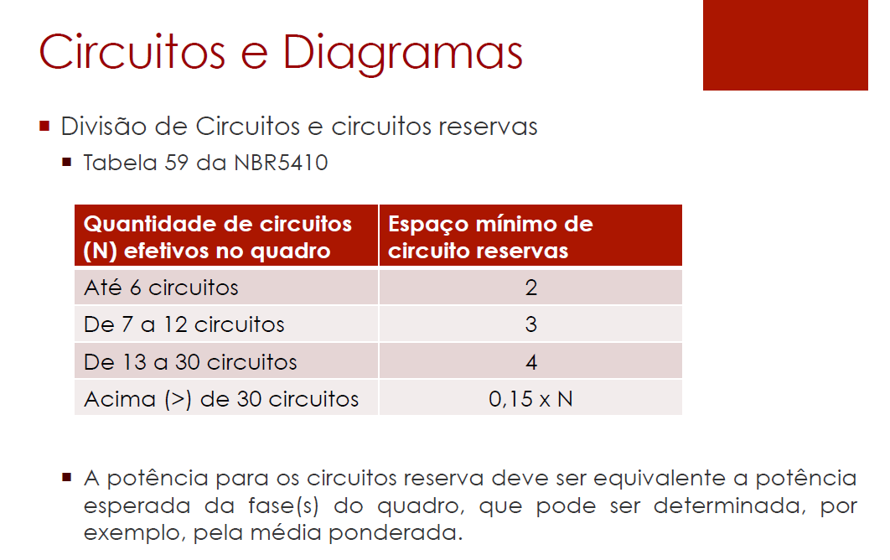
QDL1 - Sala de Caldeiras
Circuito | Área | Corrente do Disjuntor In (A) | Disjuntor | Capacidade de interrupção do disjuntor (kA) | Balanço de potência (VA)
 |  |  |  |  | R | S | T
L1 | SALA DE CALDEIRAS | 16 | MDW-C16 | 5 | - | 1760 | -

 |  |  |  |  |  |  |  | Disjuntor escolhe baseado na In obtida lá em disjuntores

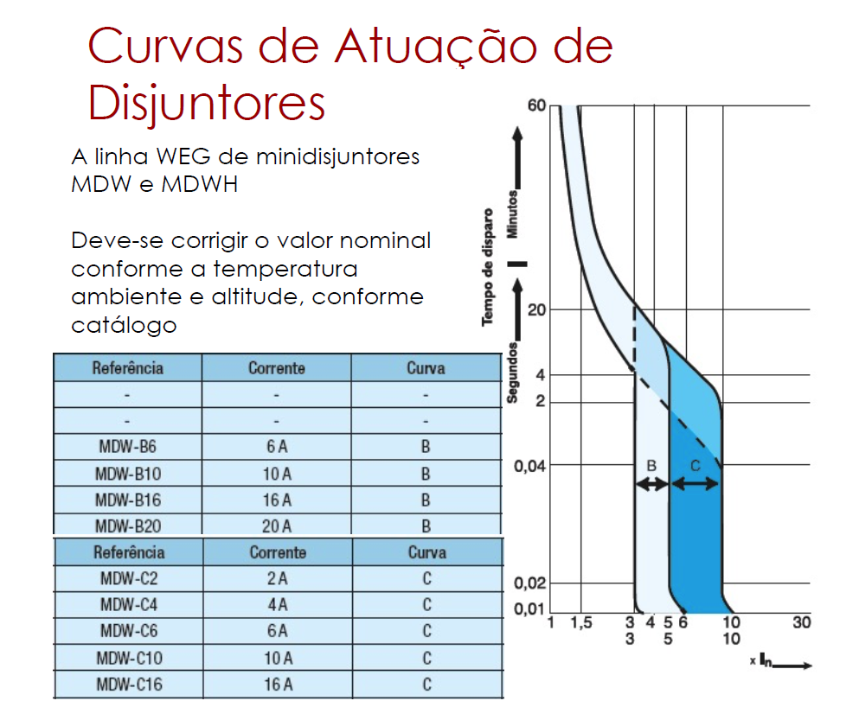

 |  |  |  |  |  |  |  | Capacidade de interrupção do disjuntor (kA)

 |  |  |  |  |  |  |  | pergunta: Capacidade de interrupção do disjuntor (kA) eu posso colocar 2 kA por ser 220 V certo?

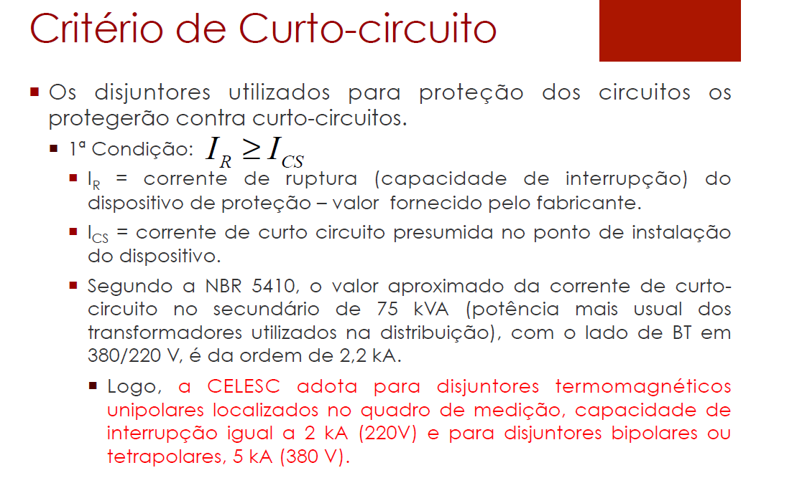

 |  |  |  |  |  |  |  | Balanço de potência confiro a distribuição em balanço total

QDL2 - Compressor
Circuito | Área | Corrente do Disjuntor In (A) | Disjuntor | Capacidade de interrupção do disjuntor (kA) | Balanço de potência (VA)
 |  |  |  |  | R | S | T
L2 | COMPRESSOR (BOMBAS E PRENSA) | 16 | MDW-C16 | 5 | - | - | 2640

 |  |  |  |  |  |  |  | Disjuntor escolhe baseado na In obtida lá em disjuntores

 |  |  |  |  |  |  |  | Capacidade de interrupção do disjuntor (kA)

 |  |  |  |  |  |  |  | pergunta: Capacidade de interrupção do disjuntor (kA) eu posso colocar 2 kA por ser 220 V certo?

 |  |  |  |  |  |  |  | Balanço de potência confiro a distribuição em balanço total

QDL3 - Depósito de carcaças
Circuito | Área | Corrente do Disjuntor In (A) | Disjuntor | Capacidade de interrupção do disjuntor (kA) | Balanço de potência (VA)
 |  |  |  |  | R | S | T
L3 | DEPÓSITO DE CARCAÇAS | 16 | MDW-C16 | 5 | 2640 | - | -

 |  |  |  |  |  |  |  |  | Disjuntor escolhe baseado na In obtida lá em disjuntores

 |  |  |  |  |  |  |  |  | Capacidade de interrupção do disjuntor (kA)

 |  |  |  |  |  |  |  |  | pergunta: Capacidade de interrupção do disjuntor (kA) eu posso colocar 2 kA por ser 220 V certo?

 |  |  |  |  |  |  |  |  | Balanço de potência confiro a distribuição em balanço total
QDL4 - Raspa e Recapagem
Circuito | Área | Corrente do Disjuntor In (A) | Disjuntor | Capacidade de interrupção do disjuntor (kA) | Balanço de potência (VA)
 |  |  |  |  | R | S | T
L4 | RASPA | 20 | MDW-C20 | 5 | - | 3080 | -
L5 | RASPA | 20.00 | MDW-C20 | 5 | - | - | 3080
L6 | RECAPAGEM | 25.00 | MDW-C25 | 5 | - | - | 4400
L7 | RECAPAGEM | 25.00 | MDW-C25 | 5 | - | 4400 | -
L8 | RECAPAGEM | 25.00 | MDW-C25 | 5 | 4400 |  | -
L9 | RECAPAGEM | 25.00 | MDW-C25 | 5 | - | 4400 | -
L10 | RECAPAGEM | 25.00 | MDW-C25 | 5 | - |  | 4400
L11 | RECAPAGEM | 25.00 | MDW-C25 | 5 | 4400 |  | -
L12 | RECAPAGEM | 25.00 | MDW-C25 | 5 |  | 4400 | -
L13 | RECAPAGEM | 25.00 | MDW-C25 | 5 | - | - | 4400
L14 | RECAPAGEM | 25.00 | MDW-C25 | 5 | 4400 |  | -
L15 | RECAPAGEM | 25.00 | MDW-C25 | 5 |  | 4400 | -
L16 | RECAPAGEM | 25.00 | MDW-C25 | 5 | - | - | 4400
L17 | RECAPAGEM | 16.00 | MDW-C16 | 5 | 2640 | - | -
 |  |  |  | total | 15840 | 20680 | 20680

 |  |  |  | Fazer o somatório das fases | 57200
 |  |  |  | Distribuir as fases ente o somatório | 19066.66667
 |  | Utilizar a fase mais carregada e dividir por 220 V, acha I para calcular a seção do barramento |  |  |  |  | 94 |  |  | Disjuntor escolhe baseado na In obtida lá em disjuntores

 |  |  |  |  |  |  |  |  |  | Capacidade de interrupção do disjuntor (kA)

 |  |  |  |  |  |  |  |  |  | pergunta: Capacidade de interrupção do disjuntor (kA) eu posso colocar 2 kA por ser 220 V certo?

 |  |  |  |  |  |  |  |  |  | Balanço de potência confiro a distribuição em balanço total

